TOC
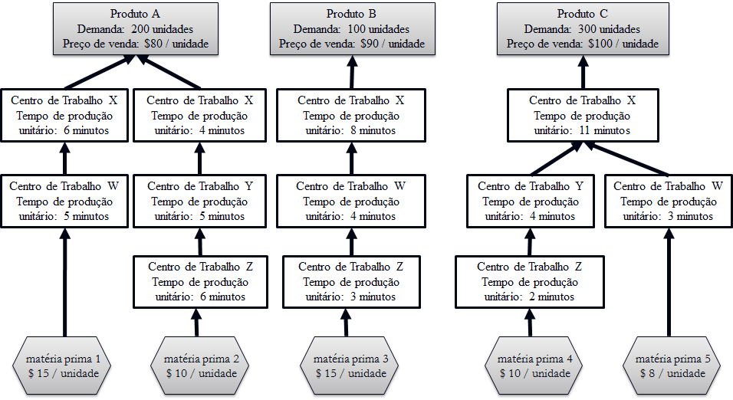
Dados | Produto A | Produto B | Produto C
Demanda | 200 | 100 | 300
Preço de Venda | R$ 80.00 | R$ 90.00 | R$ 100.00
Centro de Trabalho W | 5.00 minutos | 4.00 minutos | 3.00 minutos
Centro de Trabalho X | 10.00 minutos | 8.00 minutos | 11.00 minutos
Centro de Trabalho Y | 5.00 minutos | 0.00 minutos | 4.00 minutos
Centro de Trabalho Z | 6.00 minutos | 3.00 minutos | 2.00 minutos
Matéria Prima | R$ 25.00 | R$ 15.00 | R$ 18.00
Contribuição | R$ 55.00 | R$ 75.00 | R$ 82.00
Tempo gasto na restrição em minutos (centro X) | 10.00 minutos | 8.00 minutos | 11.00 minutos
Contribuição por minuto utilizado na restrição | R$ 5.50 | R$ 9.38 | R$ 7.45

Capacidade Requisitada/semana | Capacidade Requisitada/semana | Capacidade Requisitada/semana | Capacidade Requisitada/semana
Centro de Trabalho W | 1000.00 minutos | 400.00 minutos | 900.00 minutos
Centro de Trabalho X | 2000.00 minutos | 800.00 minutos | 3300.00 minutos
Centro de Trabalho Y | 1000.00 minutos | 0.00 minutos | 1200.00 minutos
Centro de Trabalho Z | 1200.00 minutos | 300.00 minutos | 600.00 minutos

Carga Total Necessária/semana | Carga Total Necessária/semana | Disponibilidade em min./Semana | Utilização do Centro de Trabalho
Centro de Trabalho W (1 máq.) | 2300.00 minutos | 2400.00 minutos | 95.83%
Centro de Trabalho X (2 máq.) | 6100.00 minutos | 4800.00 minutos | 127.08%
Centro de Trabalho Y (1 máq.) | 2200.00 minutos | 2400.00 minutos | 91.67%
Centro de Trabalho Z (1 máq.) | 2100.00 minutos | 2400.00 minutos | 87.50%

Observação Passo 2 | o mix de produção de forma a maximizar o retorno por unidade utilizado da restrição

 |  |  |  | Passo 1 | Identificar a restrição do Sistema | R. - Centro de Trabalho X
 |  |  |  | Passo 2 | Decidir como explorar a restrição do sistema

